A1
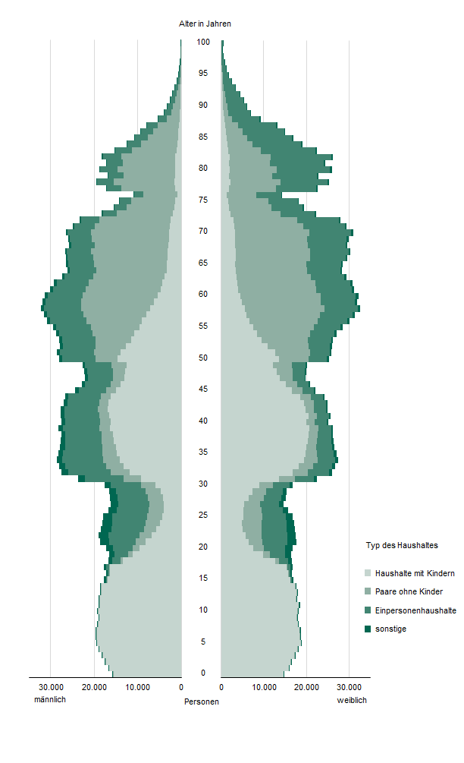
Inhalt
Abb. 1 Personen in Haushalten am 15. Mai 2022 nach Alter, Geschlecht und Typ des Haushalts nach Familien

A2
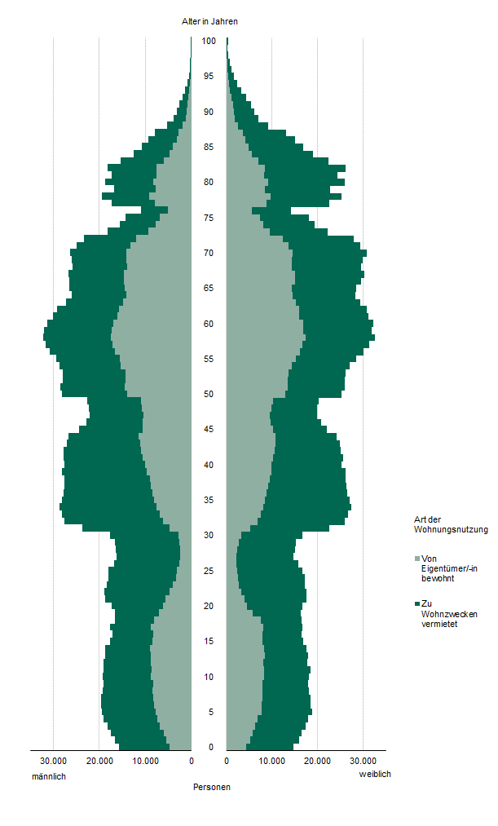
Inhalt
Abb. 2 Personen in Haushalten am 15. Mai 2022 nach Alter, Geschlecht und Art der Wohnungsnutzung

A3
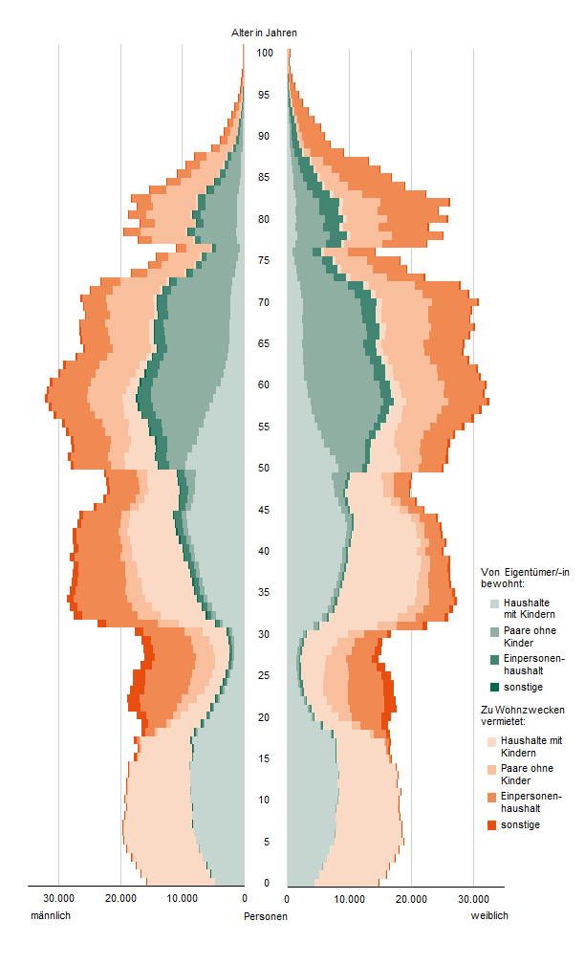
Inhalt
Abb. 3 Personen in Haushalten am 15. Mai 2022 nach Alter, Geschlecht, Art der Wohnungsnutzung und Typ des Haushalts nach Familien

A4
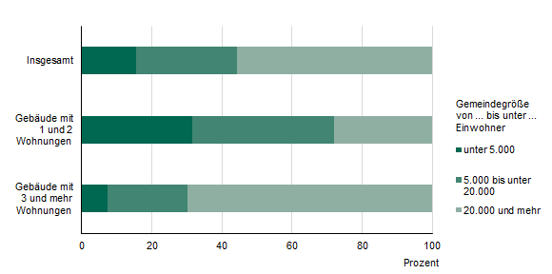
Inhalt
Abb. 4 Haushalte am 15. Mai 2022 nach Gebäudetyp und Gemeindegrößenklassen

A5
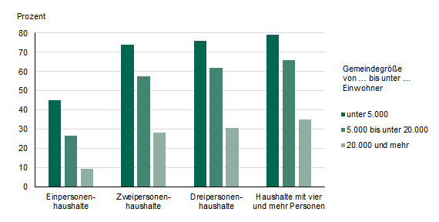
Inhalt
Abb. 5 Wohneigentumsquote der Haushalte am 15. Mai 2022 nach Haushaltsgröße und Gemeindegrößenklassen

A6
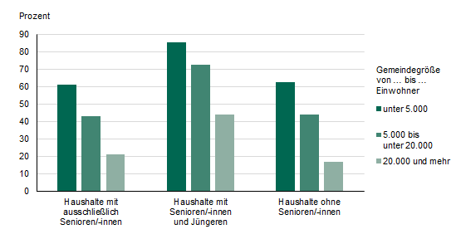
Inhalt
Abb. 6 Wohneigentumsquote der Haushalte am 15. Mai 2022 nach Seniorenstatus und Gemeindegrößenklassen

A7
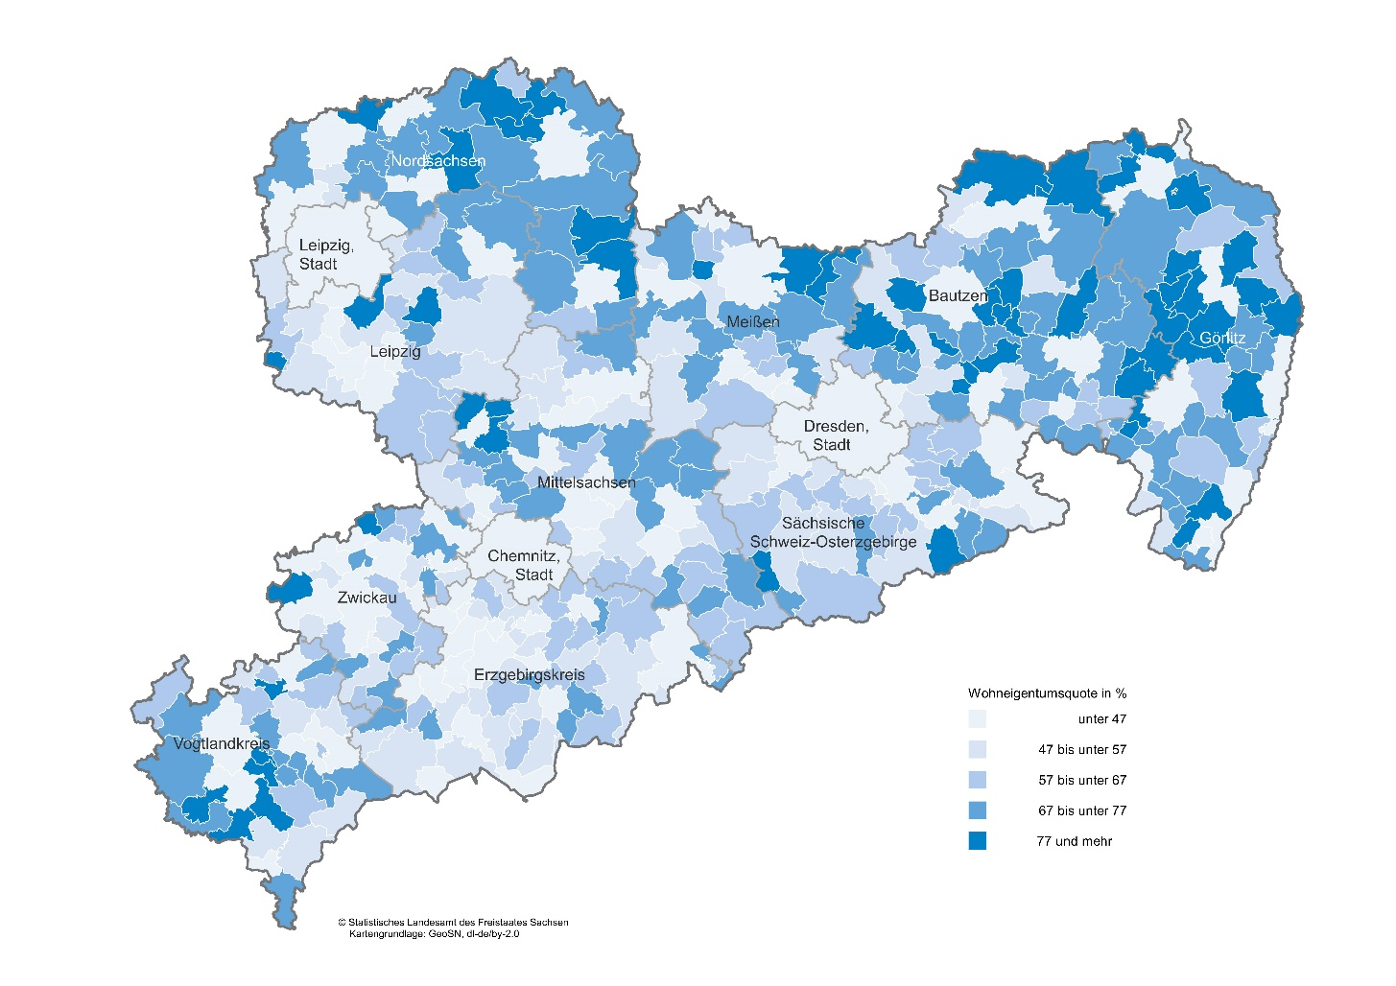
Inhalt
Abb. 7 Wohneigentumsquote der Haushalte am 15. Mai 2022 nach Gemeinden
in Prozent

A8
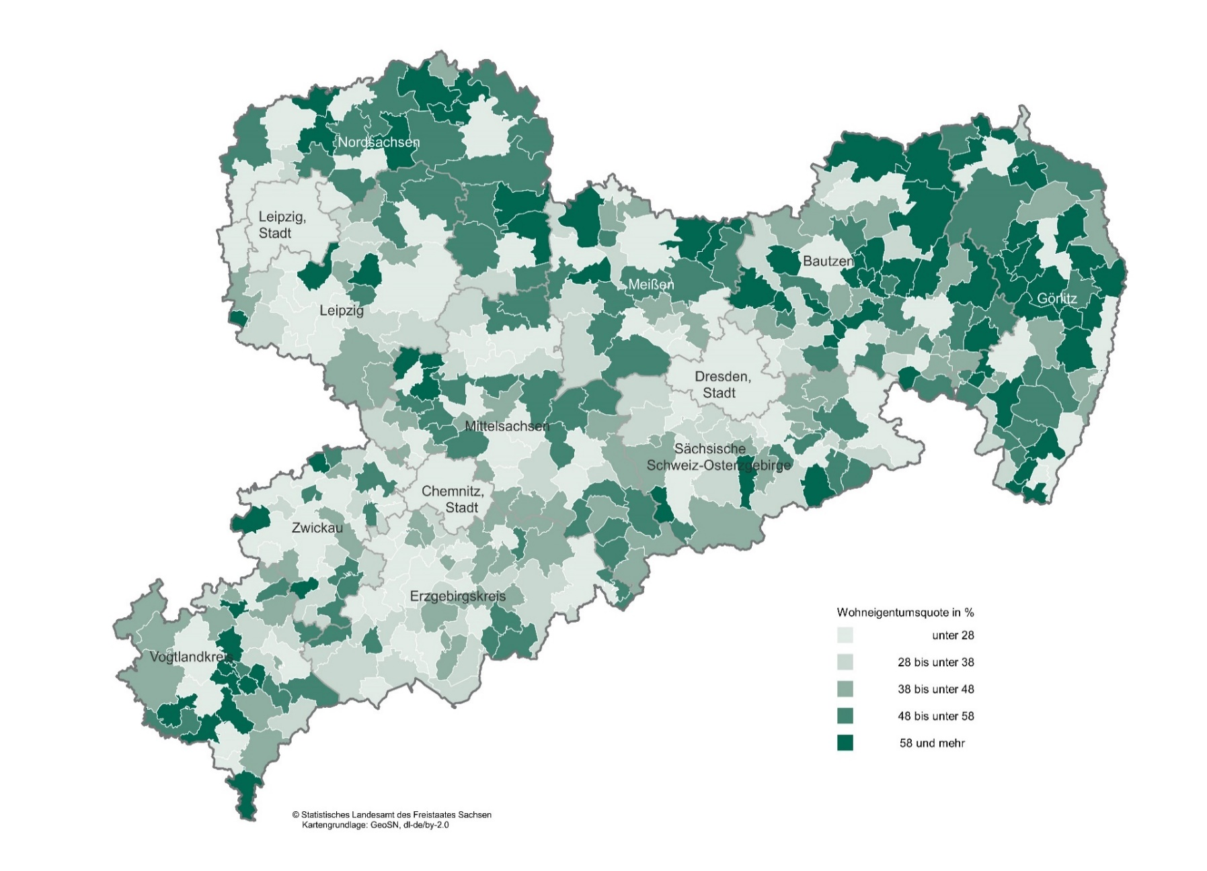
Inhalt
Abb. 8 Wohneigentumsquote von Einpersonenhaushalten am 15. Mai 2022 nach Gemeinden
in Prozent

A9
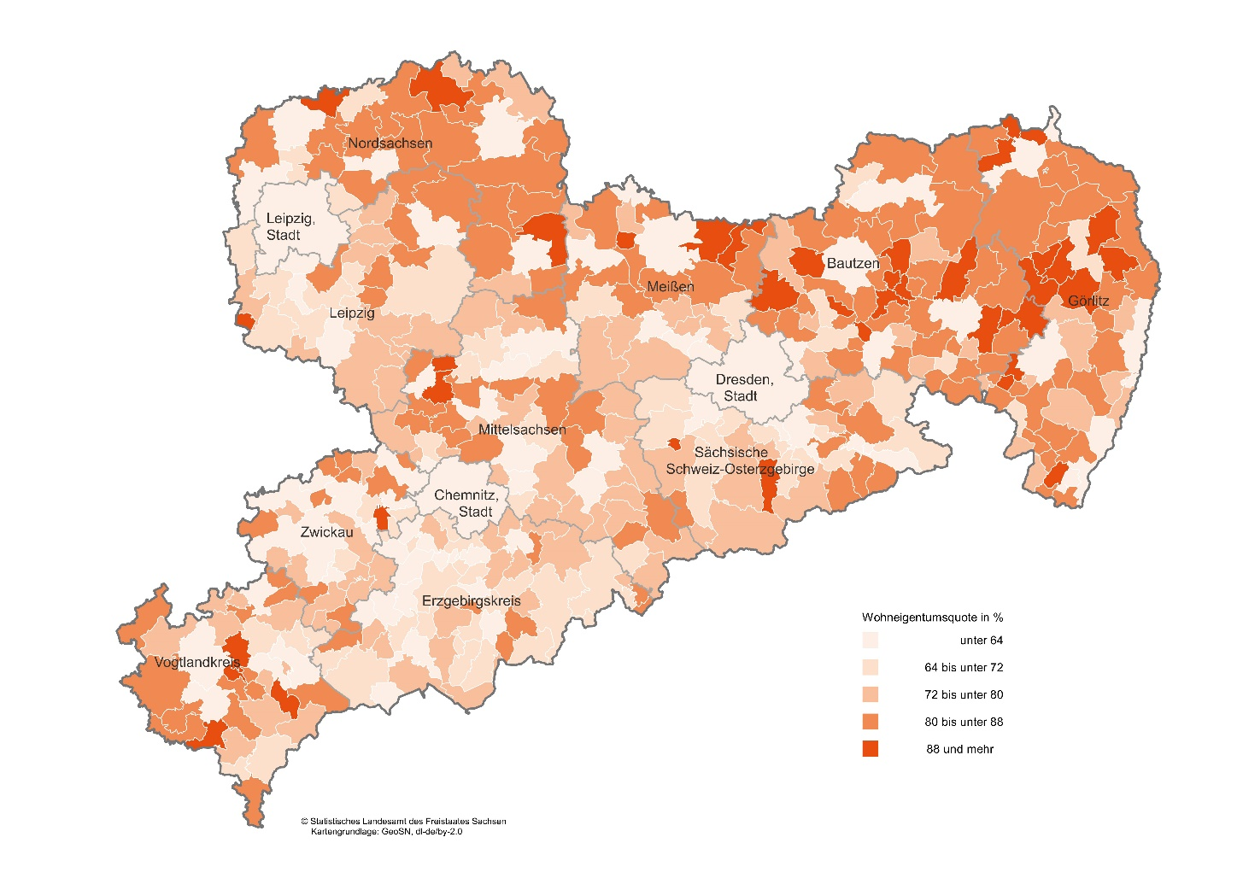
Inhalt
Abb. 9 Wohneigentumsquote von Paaren mit Kind(ern) am 15. Mai 2022 nach Gemeinden
in Prozent

A10
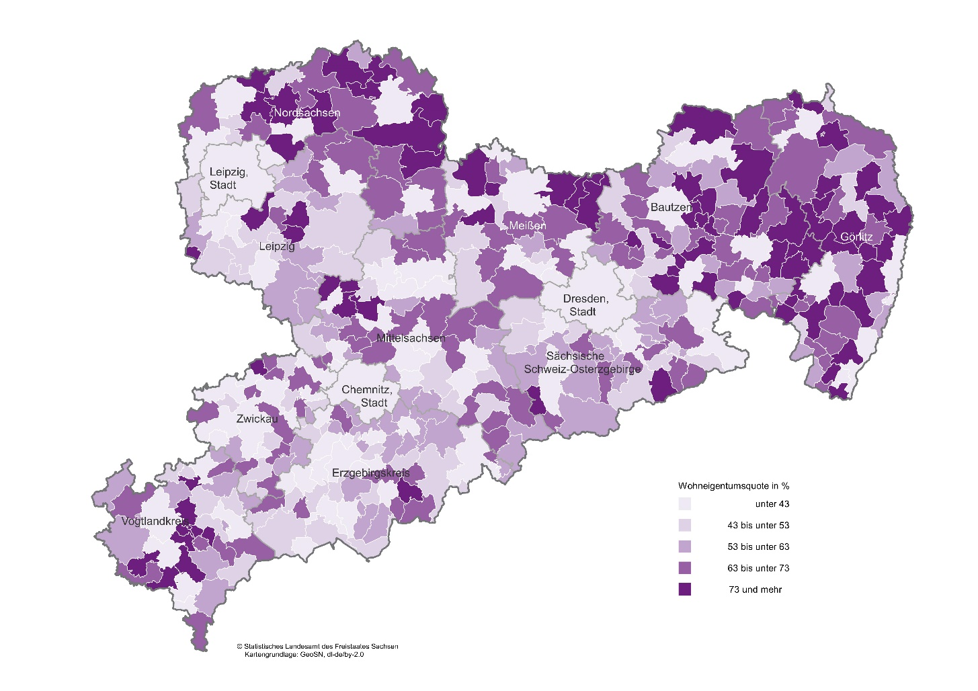
Inhalt
Abb. 10 Wohneigentumsquote von Haushalten mit ausschließlich Senioren am 15. Mai 2022 nach Gemeinden
in Prozent

A11
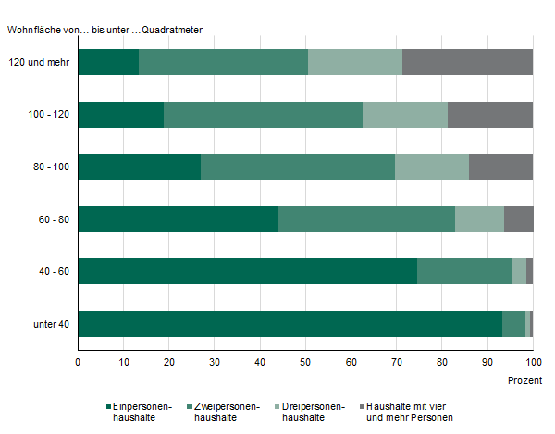
Inhalt
Abb. 11 Haushalte am 15. Mai 2022 nach Wohnfläche und Haushaltsgröße

A13
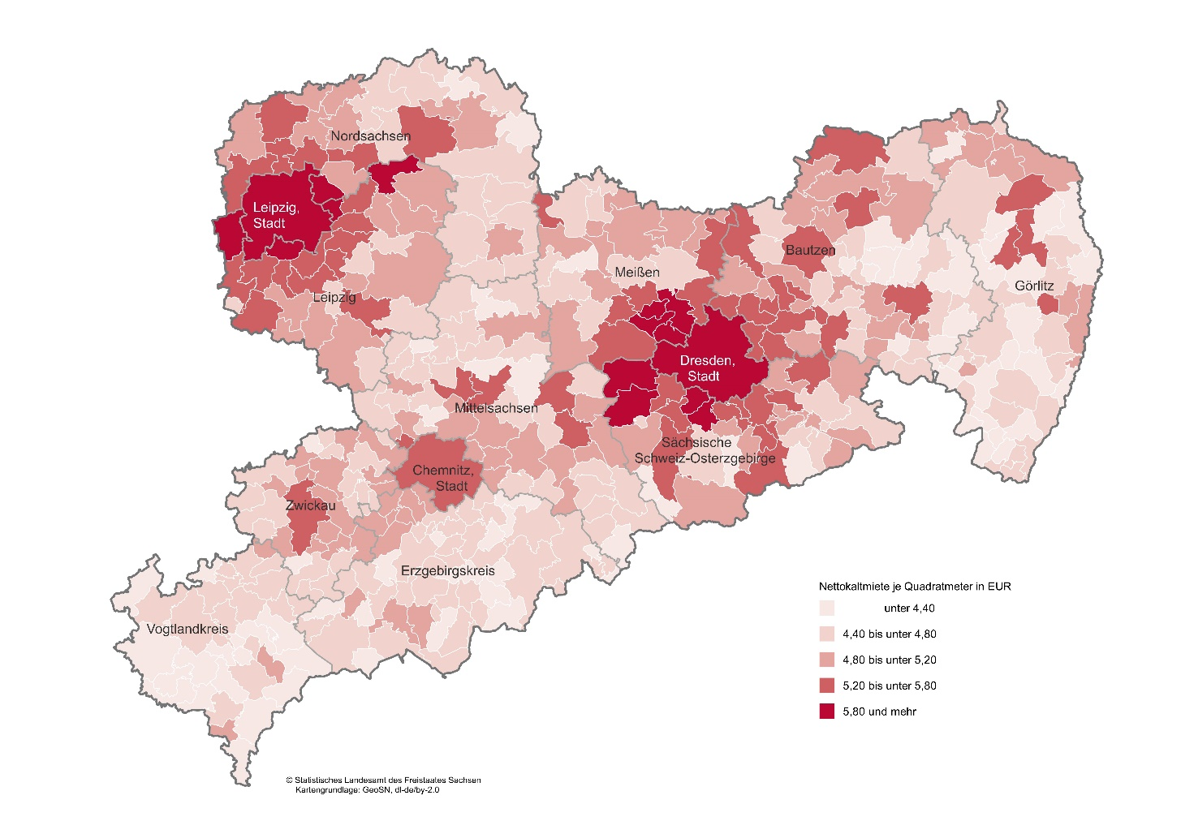
Inhalt
Abb. 13 Durchschnittliche Nettokaltmiete je Quadratmeter der Haushalte am 15. Mai 2022 nach Gemeinden
in Euro

A14
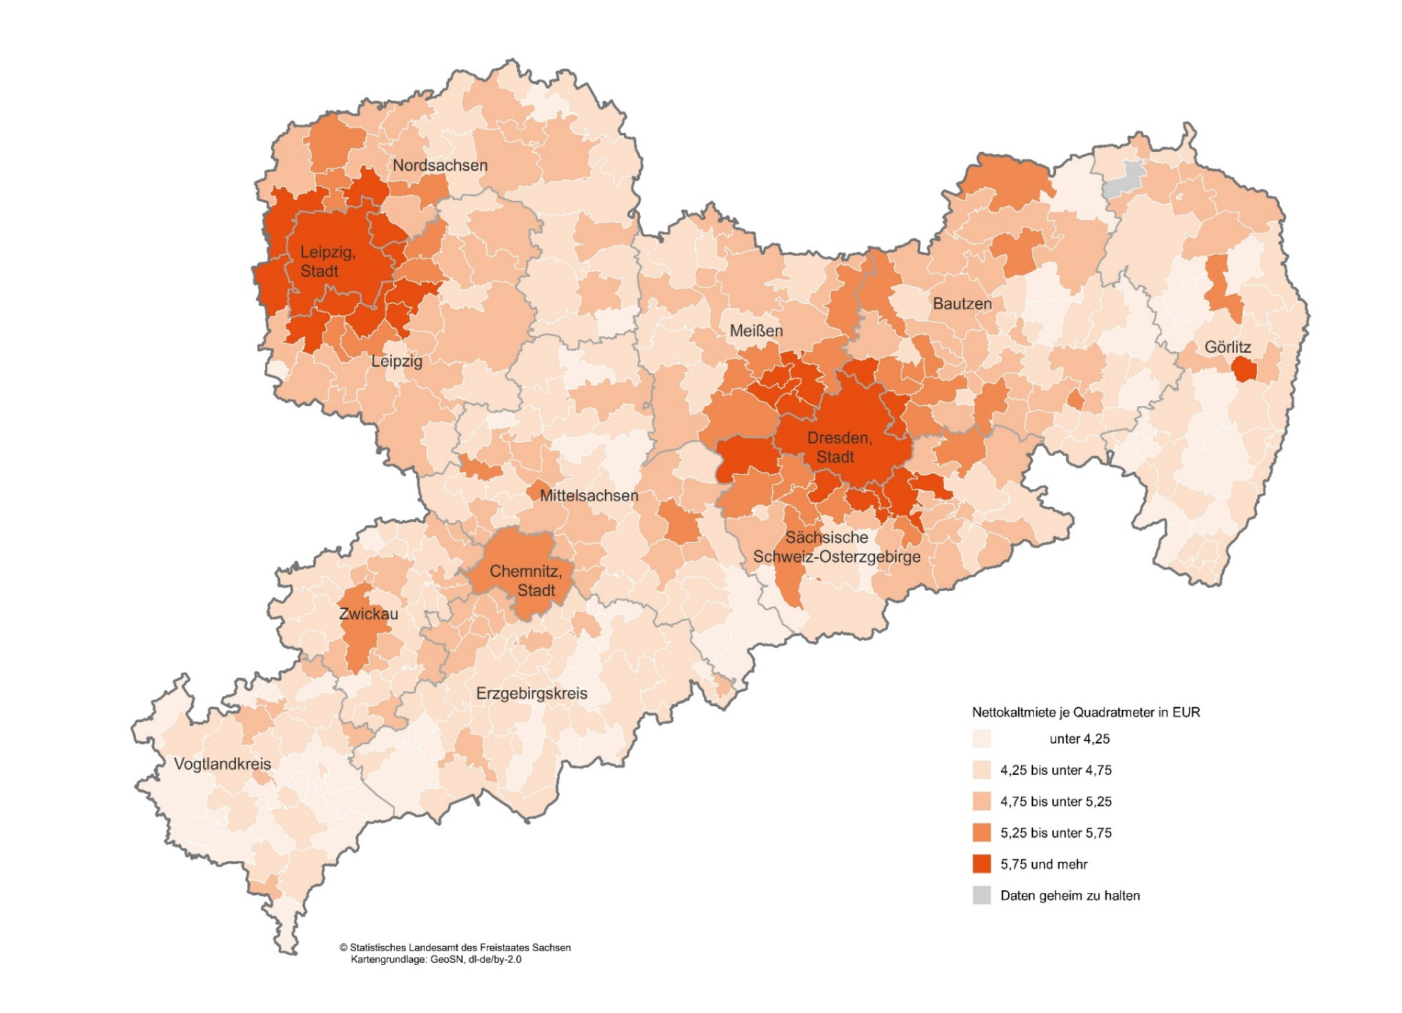
Inhalt
Abb. 14 Durchschnittliche Nettokaltmiete je Quadratmeter von Paaren mit Kind(ern) am 15. Mai 2022 nach Gemeinden
in Euro

A15
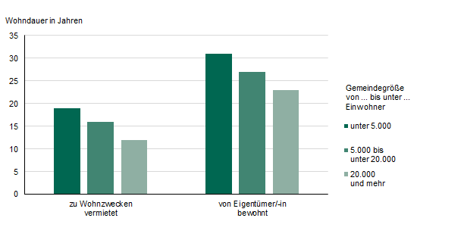
Inhalt
Abb. 15 Durchschnittliche Wohndauer der Haushalte am 15. Mai 2022 nach Art der Wohnungsnutzung und Gemeindegrößenklassen

A16
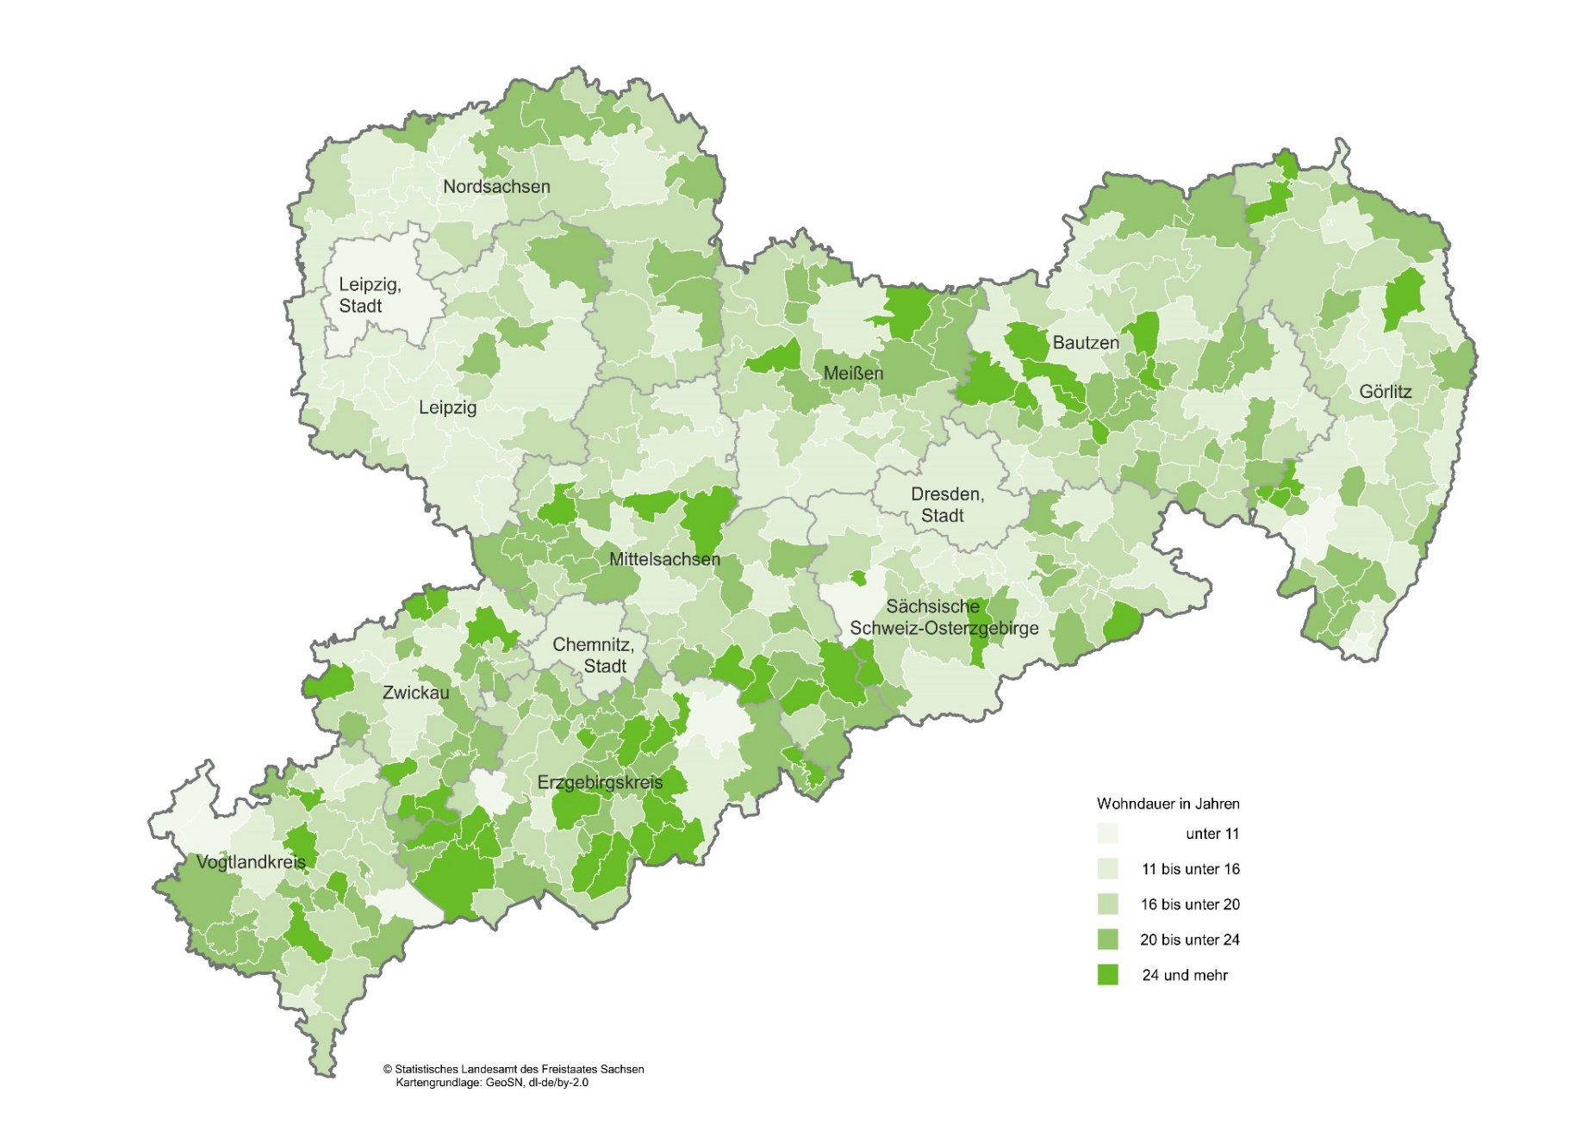
Inhalt
Abb. 16 Durchschnittliche Wohndauer von Mieterhaushalten am 15. Mai 2022 nach Gemeinden
in Jahren

